Gráfico 1
 |  | Gráfico 1. Resultados Presupuestarios (Julio 2022)

 | Detalle | Ingresos | Gastos | Resultado Primario | Resultado Financiero
 | Corrientes | 76,672.6 | 61,578.8
 | Donaciones | 48.5 | N/A | 5,375.9 | -8,318.1
 | De Capital | 27.5 | 9,793.8
 | Intereses | N/A | 13,694.0

 | Notas: *Cifras preliminares
 | 1.Se incluyen los Recursos de Captación Directa.
 | 2. Fecha de imputación al 31/07/2022 // Fecha de registro al 07/08/2022
 | Fuente: Sistema de Información de la Gestión Financiera (SIGEF).

1.Fecha de imputación al 31/07/2022 // Fecha de registro al 07/08/2022

Mapa
 | Mapa 1. Distribución de la Inversión Pública por Provincia
 | (Julio 2022)
 | Valores en Millones de RD$
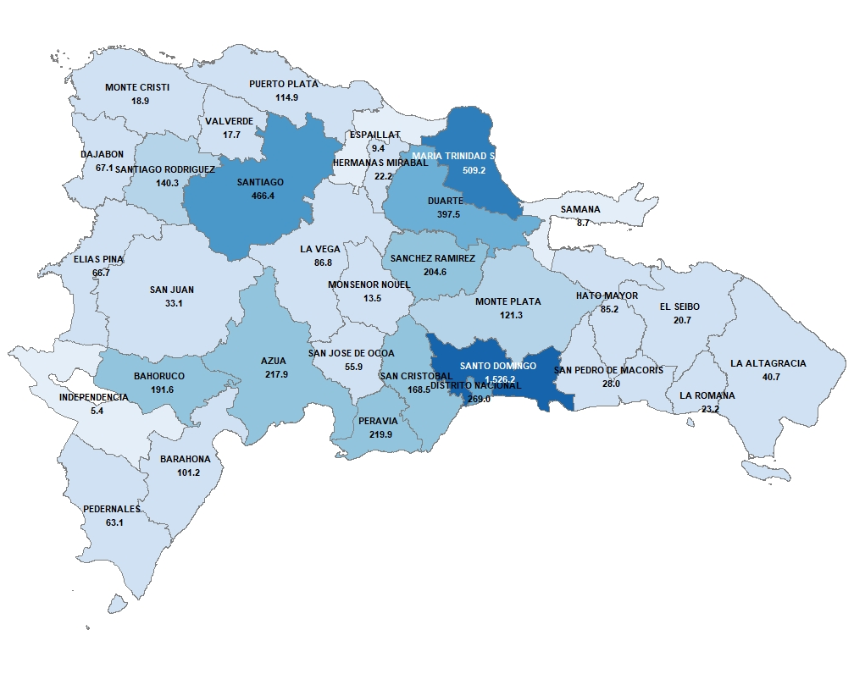

 | Notas: *Cifras preliminares.
 | 1. Fecha de imputación al 31/07/2022 // Fecha de registro al 07/08/2022
 | Fuente: Sistema de Información de la Gestión Financiera (SIGEF).

1.Fecha de imputación al 31/07/2022 // Fecha de registro al 07/08/2022

Gráfico 2
 |  | Gráfico 2. Distribución del Gasto por Clasificación Funcional (Julio 2022)

Servicios Generales | 15.3%
Servicios Económicos | 14.8%
Protección del Medio Ambiente | 0.6%
Servicios Sociales | 48.5%
Intereses de la Deuda Pública | 20.8%
Blank | 100.0%

Notas: Cifras preliminares.
1. Fecha de imputación al 31/07/2022 // Fecha de registro al 07/08/2022
Fuente: Sistema de Información de la Gestión Financiera (SIGEF).

1.Fecha de imputación al 31/07/2022 // Fecha de registro al 07/08/2022

